Hoja2
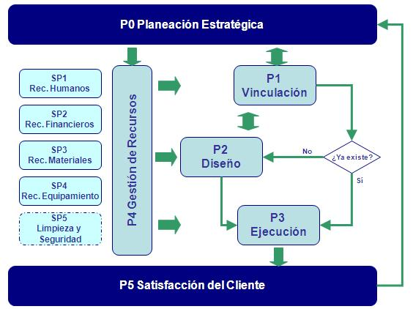
PROGRAMA DE AUDITORÍAS 2010

 |  |  | ALCANCE
NO. | TIPO | OBJETIVOS | PROCESOS | PROCEDIMIENTOS RELACIONADOS | FECHA | AUDITOR LIDER | EQUIPO AUDITOR | RECURSOS
1 | Primera parte | Implantación de la norma 17025 | P0, P1, P2, P3, SP1, SP2, SP3 Y SP4 |  | 21 - 22 Enero | Adriana Cerero | GP | Acceso a la documentación y laboratorio. Aula y computadoras
2 | Primera parte | Mantenimiento de los sistemas de ISO 9001 e ISO 14001 | P0, P1, P2, P3, SP1, SP2, SP3, SP4 Y SP5 |  | 15 - 16 Abril | PSV / EAV | GT. EAA. MS, CM, GS, MH | Acceso a la documentación e instalaciones, Aula y computadoras
3 | Tercera parte | Acreditación de la norma 17025 |  |  | Junio | EMA | EMA | Acceso a la documentación y laboratorio. Aula y computadoras. Económicos para el pago de la auditoría
4 | Primera parte | Mantenimiento de los sistemas de ISO 9001 e ISO 14001 |  |  | 8 - 10 Septiembre | PSV / GTD / GP | EAV, EAA, MS, CM, GS, MH | Acceso a la documentación e instalaciones, Aula y computadoras
5 | Tercera parte | Mantenimiento ISO 9001 | Determinado por la casa certificadora |  | Octubre | GLC | GLC | Acceso a la documentación e instalaciones. Aula. Económicos para el pago de la auditoría
6 | Tercera parte | Mantenimiento a la norma ISO 14001 | Determinado por la casa certificadora |  | Octubre | GLC | GLC | Acceso a la documentación e instalaciones. Aula. Económicos para el pago de la auditoría

